別紙2_参加申込書
 |  |  |  |  |  |  |  | ［別紙２］
石灰石鉱業協会 技術部 宛 |  |  | E-mail: | butou＠ｌｉｍｅｓｔｏｎｅ.ｇｒ.ｊｐ

第１2回 技術者教育研修会 【プラント設備の基本】 参加申込書

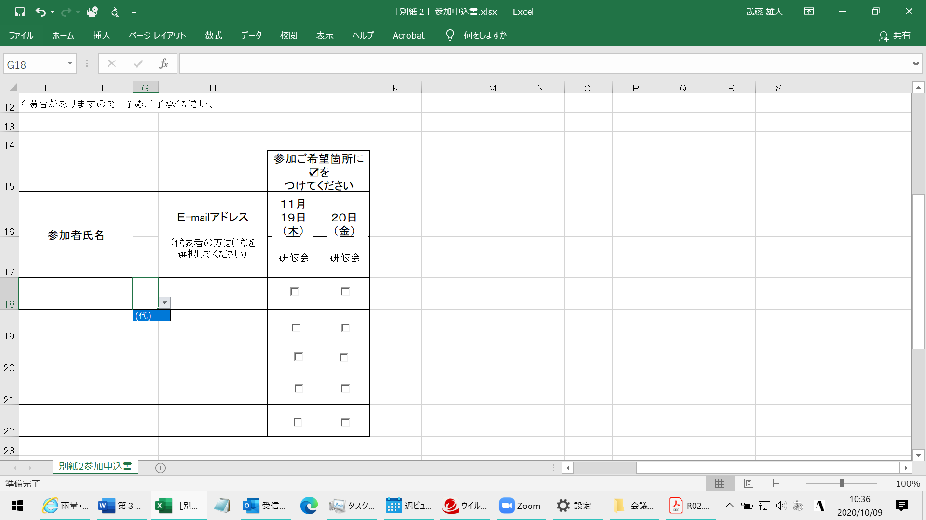
下表に、ご参加される方の会社名、所属部署名、参加者氏名、Ｅ-mailアドレスと、参加ご希望の箇所に☑を
ご記入いただき、10月26日（月）までに、Excel ﾌｧｲﾙにてご返信下さい。

【宛先 butou@limestone.gr.jp 】

※ 申込状況により参加者数を制限させていただく場合がありますので、予めご了承ください。

(代)の選択方法
研修会 参加者 |  |  |  |  |  |  | 参加ご希望箇所に☑を つけてください
会社名 | 所属部署名 |  | 参加者氏名 （PC1台で複数名視聴される場合も参加される 方全員の氏名をご記入ください） |  | Ｅ-mailアドレス （代表者の方は(代)を ドロップダウン選択 してください） |  | １１月 １９日 （木） | ２０日 （金）
 |  |  |  |  |  |  | 研修会 | 研修会

【申込担当者】
会社名 |  | 所属部署名 |  |  |  | 申込担当者氏名

ＴＥＬ |  | Ｅ-mailアドレス

※ お申し込み後、5日間を経過しても受付確認のメールが届かない場合は、
お手数おかけ いたしますが TEL: 03-5687-7650 までお知らせください。

 |  |  |  |  |  |  |  | 以上

(代)

